Пропозиція_товари
Додаток №1 до Запиту №66_ІК
 | Форма цінової пропозиції

(Назва Учасника), надає свою пропозицію щодо участі у закупівлі Друкованої продукції.
Відомості про підприємство |  |  | Повне найменування учасника – суб’єкта господарювання
 |  |  | Ідентифікаційний код за ЄДРПОУ або реєстраційний номер облікової картки платника податків
 |  |  | Реквізити (адреса - юридична та фактична, телефон, факс, телефон для контактів, e-mail, розрахунковий рахунок)
Відомості про особу (осіб), які уповноважені представляти інтереси Учасника |  |  | (Прізвище, ім’я, по батькові, посада, контактний телефон).

Вартість доставки має бути врахована у вартість товару.
№ п/п | Запит** |  | Кількість (шт.) | ОВ | Ціна, за одиницю, (з урахуванням всіх податків і зборів) * | Вартість, грн., (з урахуванням всіх податків і зборів) *

 | Найменування | Технічні характеристики та опис
Лот №1
1 | 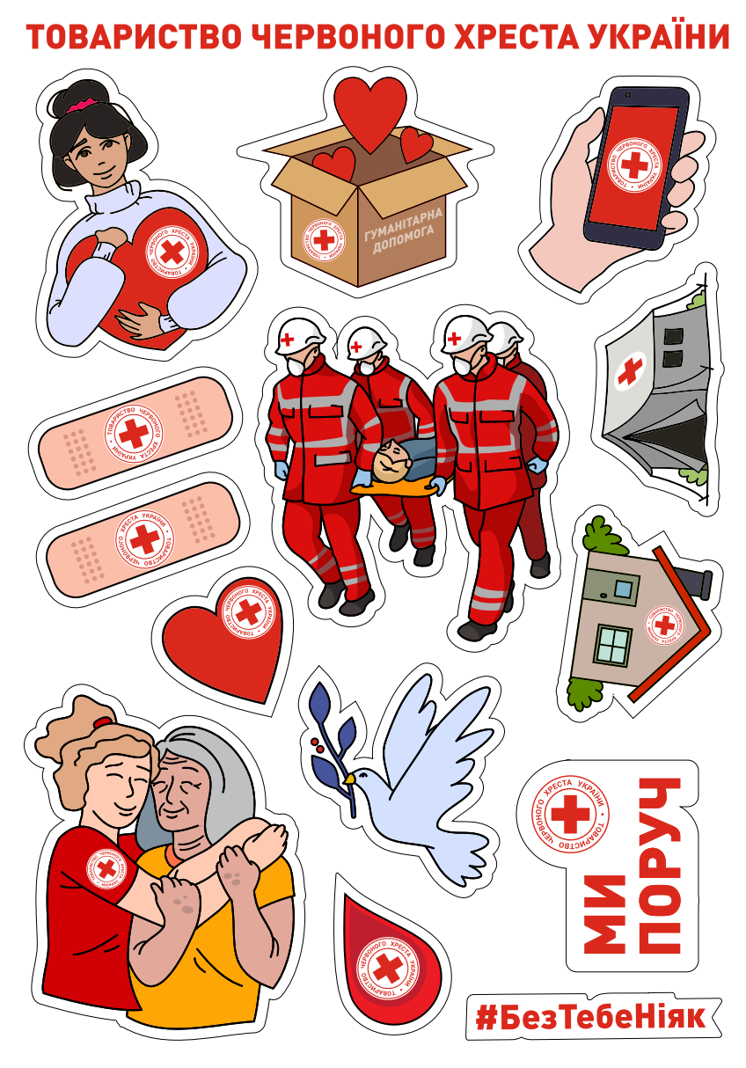 стікерпак А5 ТЧХУ | Розмір: А5 Фарбованість 4+0 Ламінація: матова Матеріал: біла самоклейна плівка Oracal Плотерна порізка згідно до макету | 1000 | шт |  | 0.00
2 | 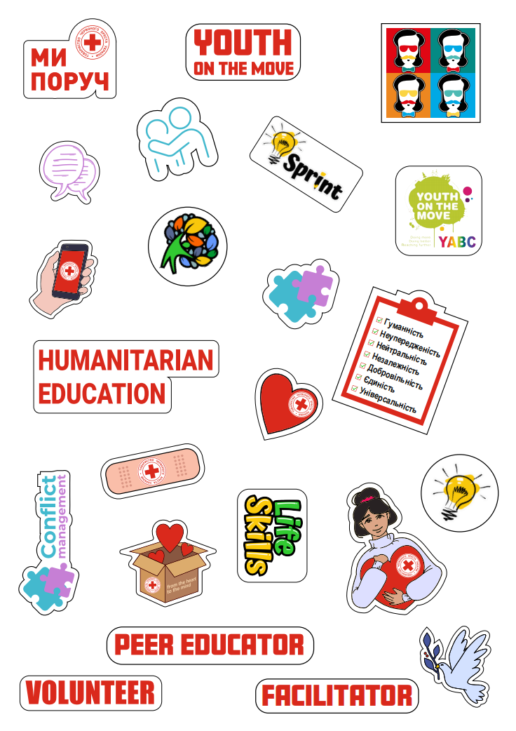 стікерпак А5 HUMANITARION EDUCATION | Розмір: А5 Фарбованість 4+0 Ламінація: матова Матеріал: біла самоклейна плівка Oracal Плотерна порізка згідно до макету | 2000 | шт |  | 0.00
3 | 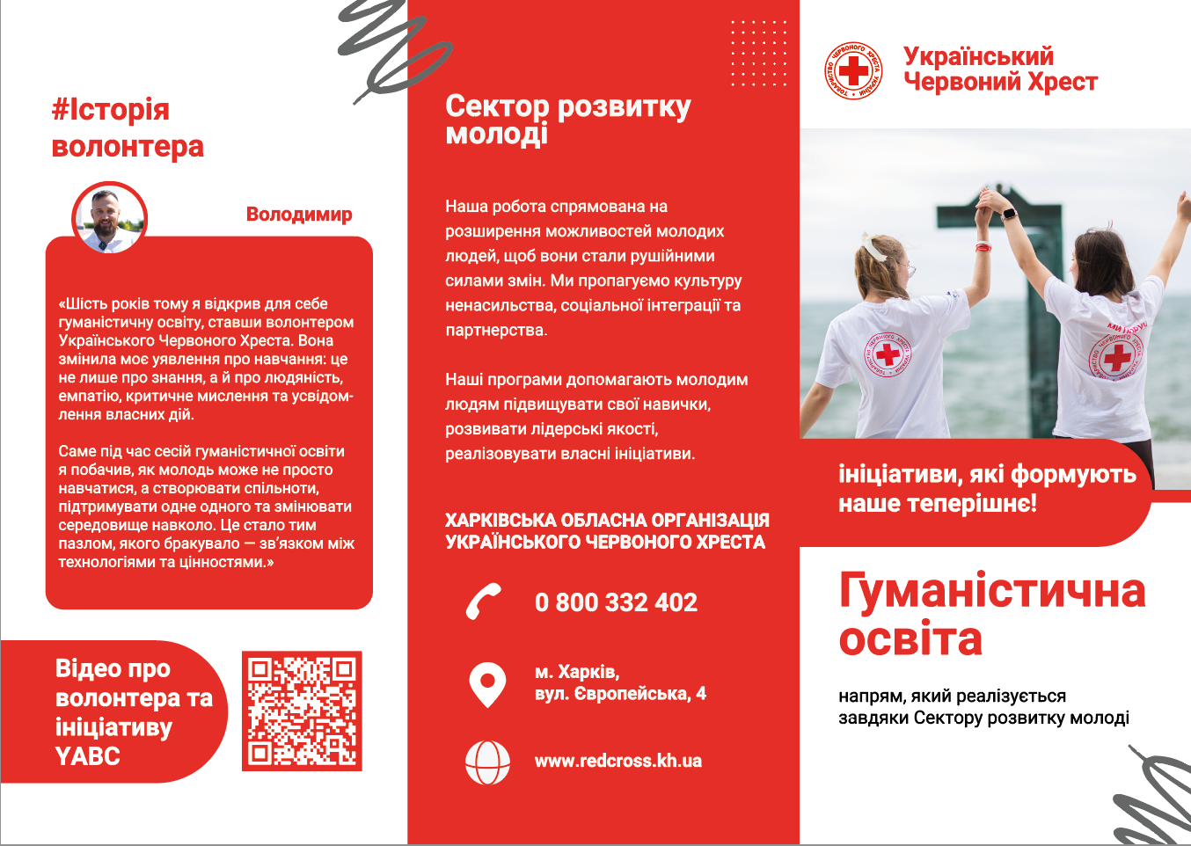 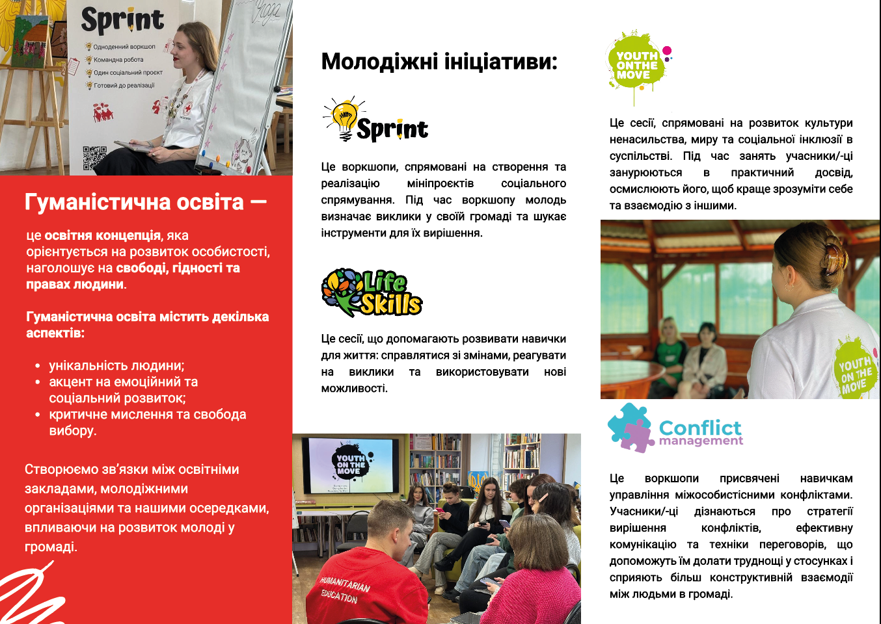 єврофлаєр Гуманістична освіта | Розмір у розгорнутому вигляді: 210 × 297 мм (A4) Розмір у складеному вигляді: 99 × 210 мм (євроформат / DL) Кількість згинів: 2 («всередину») Рекомендована ширина панелей (для згину «всередину»): 100 мм / 100 мм / 97 мм (щоб уникнути заминання при складанні) Безпечні поля: не менше 3–5 мм від краю та ліній згину Папір: крейдований Щільність: 130–150 г/м² Повноколірний друк: 4+4 (з обох сторін) | 2000 |  |  | 0.00
4 | 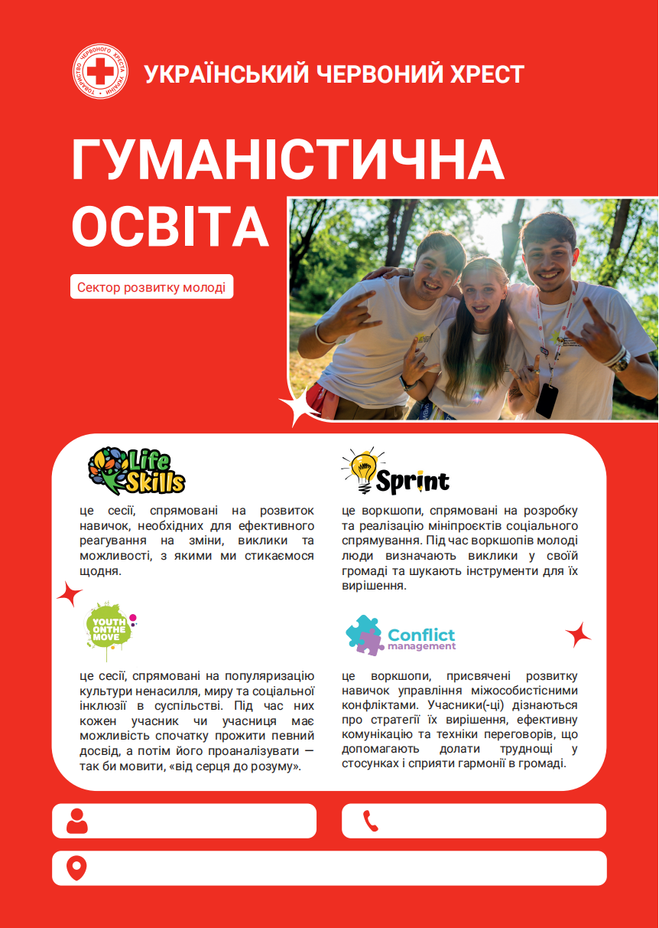 плакат А2 Гуманістична освіта | Формат готового виробу: А2 (420 × 594 мм) Для внутрішнього використання: папір крейдований матовий щільність: не менше 250 г/м² | 450 |  |  | 0.00
Всього вартість пропозиції по Лоту №1, грн* |  |  |  |  |  | 0.00
Лот №2
1 | 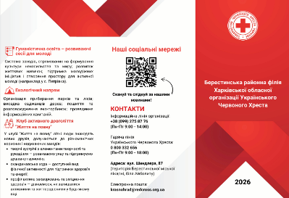 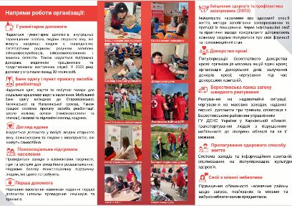 Євро буклет про організацію | Буклет А4, 2 згини, папір 130 г/м2, двосторонній, зображення згідно візуалізації | 500 |  |  | 0.00
Всього вартість пропозиції по Лоту №2, грн* |  |  |  |  | 0.00
*Харківська обласна організація Товариство Червоного Хреста України є громадською неприбутковою організацією і просить надати максимальні знижки на товар, вказаний у ціновій пропозиції.
** Закупівля може відбуватись різними лотами
***Макети для друку надаються переможцю закупівлі
Умови оплати ______________________
Термін виконання заявки: ___________ (к-ть календарних днів після отримання заявки).
Примітка: вартість одиниці продукції та загальну вартість пропозиції потрібно заповнювати у гривнях, зазначаючи цифрове значення, яке має не більше двох знаків після коми.
Ми погоджуємось, що всі витрати, пов’язані з (доставкою товару, завантажувально-розвантажувальними роботами), здійснюються за рахунок Постачальника за наданою адресою.
Ми погоджуємося та ознайомлені з умовами типового Договору Харківської обласної організації ТЧХУ (Додаток №3 до Запиту).
Ми погоджуємося з умовами, що Замовник має право розділити дану закупівлю між декількома постачальниками за умови наявності більш вигідних умов на різні позиції.
Ми погоджуємося з умовами, що Ви можете відхилити нашу чи всі надані пропозиції, та розуміємо, що Ви не обмежені у прийнятті будь-якої іншої пропозиції з більш вигідними для Вас умовами.
Ми погоджуємось зафіксувати цінову пропозицію протягом 90 днів календарних днів з моменту подачі
Подаючи свою пропозицію ми підтверджуємо повну комплектацію та відповідність умовам зазначеним в Запиті.
Учасники повинні надсилати цінові пропозиції з підписом і печаткою (за наявності)

 | Дата:

 | Керівник організації/ФОП:____________________________ ( ____________________)
 | МП підпис ПІБ

